模板驱动
1 | 模版驱动型表单
 | 1. 创建模型类(相当与formbean) | formbean | 最简单的模型是个“属性包”，用来存放应用中一件事物的事实。 这里使用三个必备字段 (id、name、power)，
 | 2. 创建控制此表单的组件。 | component
 | 3. 创建具有初始表单布局的模板。 | html

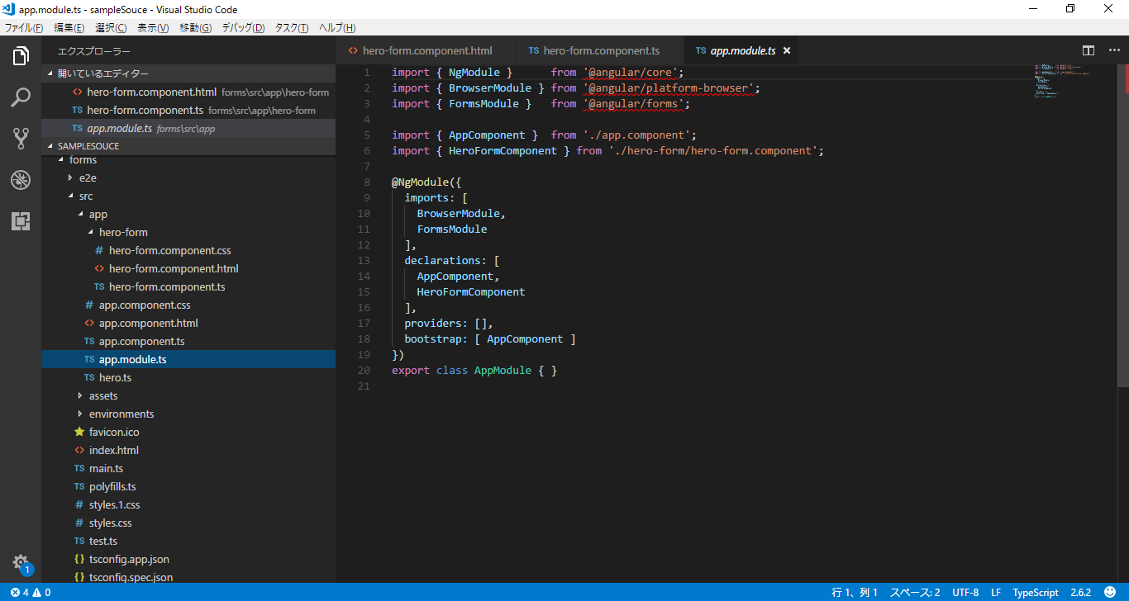

 | 我们把 HTML 表单控件（比如 <input> 和 <select>）放进组件模板中，并用 ngModel 等指令把它们绑定到组件中数据模型的属性上

 | 在内部，Angular 创建了一些 FormControl，并把它们注册到 NgForm 指令，再将该指令附加到 <form> 标签。 注册每个 FormControl 时，使用 name 属性值作为键值。

 | 我们不用自己创建 Angular 表单控件对象。Angular 指令会使用数据绑定中的信息创建它们。 我们不用自己推送和拉取数据。Angular 使用 ngModel 来替你管理它们。 当用户做出修改时，Angular 会据此更新可变的数据模型。

 | 因此，ngModel 并不是 ReactiveFormsModule 模块的一部分。

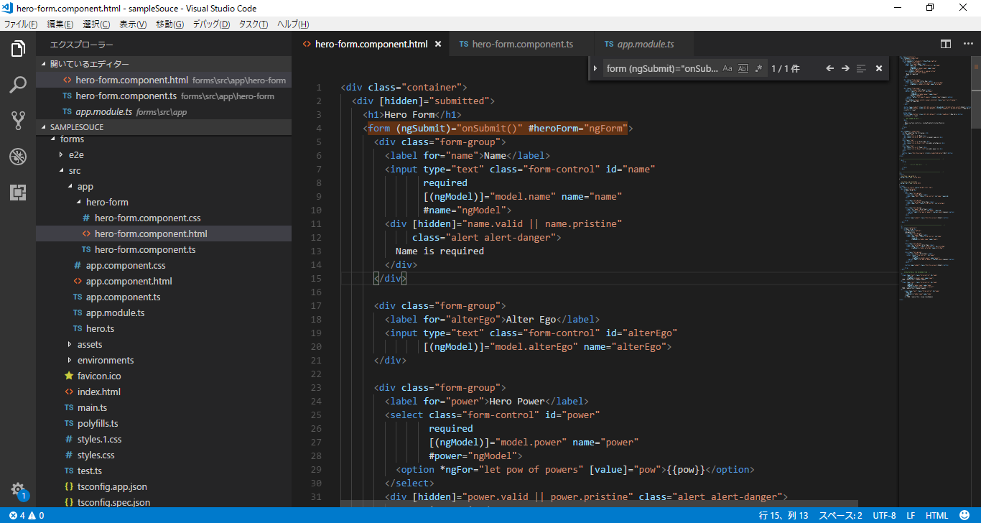

 | 4. 使用 ngModel 双向数据绑定语法把数据属性绑定到每个表单输入控件。
 | 5. 往每个表单输入控件上添加 name 属性 (attribute)。
 | 6. 添加自定义 CSS 来提供视觉反馈。
 | 7. 显示和隐藏有效性验证的错误信息。
 | 8. 使用 ngSubmit 处理表单提交。
 | 9. 禁用此表单的提交按钮，直到表单变为有效。

 | 模板驱动表单是异步工作的

 | 模板驱动表单会委托指令来创建它们的表单控件。
 | 为了消除“检查完后又变化了”的错误，这些指令需要消耗一个以上的变更检测周期来构建整个控件树。 这意味着在从组件类中操纵任何控件之前，我们都必须先等待一个节拍。

 | 特点：代码可读性强，适用于固定不变的或很少变化的表单部分

响应式
1 | 模型驱动型表单
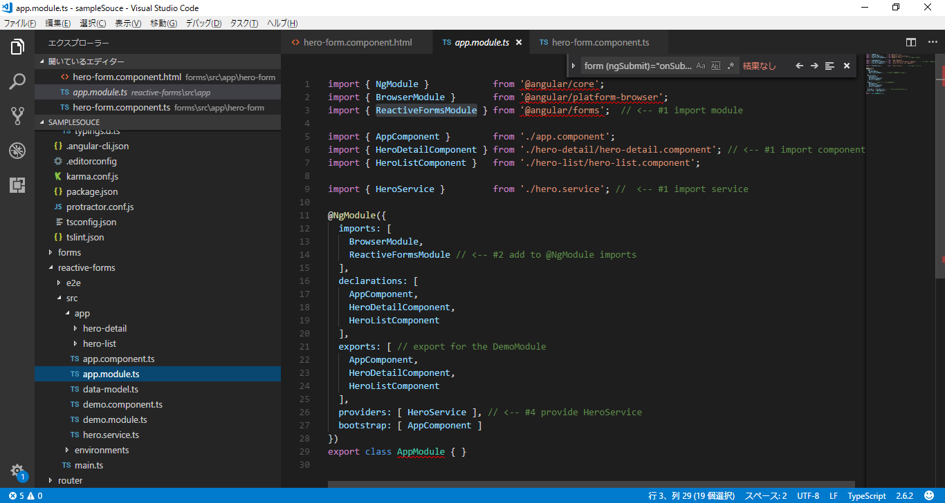

 | 基础的表单类

 | 阅读一下这些核心表单类的简短描述也许会有用。

 | AbstractControl是三个具体表单类的抽象基类。 并为它们提供了一些共同的行为和属性，其中有些是可观察对象（Observable）。
 | FormControl 用于跟踪一个单独的表单控件的值和有效性状态。它对应于一个 HTML 表单控件，比如输入框和下拉框。
 | FormGroup用于 跟踪一组AbstractControl 的实例的值和有效性状态。 该组的属性中包含了它的子控件。 组件中的顶级表单就是一个 FormGroup。
 | FormArray用于跟踪 AbstractControl 实例组成的有序数组的值和有效性状态。

 | 响应式（也叫模型驱动）的方式来构建表单
 | 响应式表单是 Angular 中用响应式风格创建表单的技术
 | ReactiveFormsModule
 | 使用响应式表单，我们可以在组件中创建表单控件的对象树，并使用本章中传授的技巧把它们绑定到组件模板中的原生表单控件元素上。
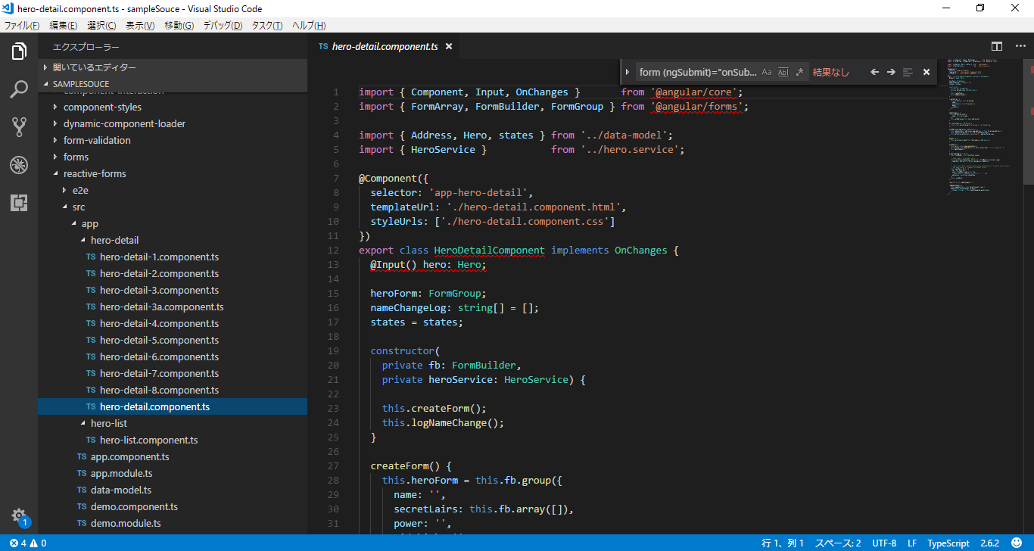

 | 直接使用表单控件对象的优点之一是值和有效性状态的更新总是同步的,不会遇到时序问题
 | 响应式表单是同步的

 | 动态表单

 | 响应式编程+观察者模式会使程序更加灵活

 | 特点：代码可读性差，灵活，适用于变化的表单部分，易扩展

例_表单_动态
